B50-3认定层次风险评估
致 同 会 计 师 事 务 所
认定层次风险识别、评估与应对措施
被审计单位：ABC公司 |  |  |  | 编制人（项目负责经理）： |  |  |  |  |  |  |  |  |  | 编制日期： |  |  |  |  |  |  |  | 索引号：B50-3
会计期间：202X年度 |  |  |  | 复核人（项目合伙人）： |  |  |  |  |  |  |  |  |  | 复核日期：
来自财务报表 |  | 确定审计范围 |  |  |  |  | 风险评估 |  |  |  |  |  |  |  |  |  |  |  | 风险应对 |  | 其他说明
 |  | 纳入审计范围的项目
名称 | 余额/金额 | 纳入审计范围项目名称【说明2】 | 余额/金额 | 是否涉及风险因素 | 是否涉及会计估计 | 类别【说明1】 | 相关认定（高）/适用认定（中、低） |  |  |  |  |  |  |  | 固有风险 | 特别风险 | 仅实施实质性程序是否足够 | 对控制的拟信赖程度 | 实质性方案/综合性方案 | 相关业务流程 | 项目组说明、作出的重大职业判断，以及补充记录 | 说明审计总体战略和审计计划发生的重大变化及其原因

 |  |  |  |  |  |  | 存在 | 发生 | 完整性 | 准确性、计价和分摊 | 截止 | 权利和义务 | 列报 | 不适用
资产负债表 |  | 资产负债表
货币资金 |  | 货币资金
 |  | 其中：库存现金
 |  | 银行存款
 |  | 其他货币资金
交易性金融资产 |  | 交易性金融资产
 |  | 其中：股票
 |  | 债券
 |  | 基金
 |  | 衍生金融工具
 |  | 非上市股权投资
 |  | ……
应收票据 |  | 应收票据
应收账款 |  | 应收账款
 |  | 其中：应收境内客户
 |  | 应收境外客户
 |  | 应收关联方
应收款项融资 |  | 应收款项融资
预付款项 |  | 预付款项
其他应收款 |  | 其他应收款
其中：应收利息 |  | 其中：应收利息
应收股利 |  | 应收股利
存货 |  | 存货
 |  | 其中：原材料
 |  | 委托加工物资
 |  | 在产品
 |  | 库存商品
 |  | 发出商品
 |  | ……
合同资产 |  | 合同资产
持有待售资产 |  | 持有待售资产
一年内到期的非流动资产 |  | 一年内到期的非流动资产
其他流动资产 |  | 其他流动资产
债权投资 |  | 债权投资
其他债权投资 |  | 其他债权投资
长期应收款 |  | 长期应收款
长期股权投资 |  | 长期股权投资
其他权益工具投资 |  | 其他权益工具投资
其他非流动金融资产 |  | 其他非流动金融资产
投资性房地产 |  | 投资性房地产
固定资产 |  | 固定资产
 |  | 其中：房屋建筑物
 |  | 机器设备
 |  | 电子设备
 |  | 运输设备
 |  | 办公设备
在建工程 |  | 在建工程
生产性生物资产 |  | 生产性生物资产
油气资产 |  | 油气资产
无形资产 |  | 无形资产
开发支出 |  | 开发支出
商誉 |  | 商誉
长期待摊费用 |  | 长期待摊费用
递延所得税资产 |  | 递延所得税资产
其他非流动资产 |  | 其他非流动资产
短期借款 |  | 短期借款
交易性金融负债 |  | 交易性金融负债
应付票据 |  | 应付票据
应付账款 |  | 应付账款
预收款项 |  | 预收款项
合同负债 |  | 合同负债
应付职工薪酬 |  | 应付职工薪酬
应交税费 |  | 应交税费
 |  | 其中：应交所得税
 |  | 未交增值税
 |  | 应交营业税
 |  | 应交土地增值税
 |  | ……
其他应付款 |  | 其他应付款
其中：应付利息 |  | 其中：应付利息
应付股利 |  | 应付股利
持有待售负债 |  | 持有待售负债
一年内到期的非流动负债 |  | 一年内到期的非流动负债
其他流动负债 |  | 其他流动负债
流动负债合计 |  | 流动负债合计
长期借款 |  | 长期借款
应付债券 |  | 应付债券
其中：优先股（不适用的删除） |  | 其中：优先股（不适用的删除）
永续债（不适用的删除） |  | 永续债（不适用的删除）
长期应付款 |  | 长期应付款
长期应付职工薪酬（不适用的删除） |  | 长期应付职工薪酬（不适用的删除）
预计负债 |  | 预计负债
递延收益 |  | 递延收益
递延所得税负债 |  | 递延所得税负债
其他非流动负债 |  | 其他非流动负债
股本 |  | 股本
其他权益工具（不适用的删除） |  | 其他权益工具（不适用的删除）
其中：优先股 |  | 其中：优先股
永续债 |  | 永续债
资本公积 |  | 资本公积
减：库存股 |  | 减：库存股
其他综合收益 |  | 其他综合收益
专项储备 |  | 专项储备
盈余公积 |  | 盈余公积
未分配利润 |  | 未分配利润
归属于母公司股东权益合计 |  | 归属于母公司股东权益合计
少数股东权益 |  | 少数股东权益

损益表 |  | 损益表
一、营业收入 |  | 一、营业收入
 |  | 其中：境外直销收入
 |  | 境内直销收入
 |  | 代销收入
 |  | 服务收入
 |  | 租赁收入
 |  | ……
减：营业成本 |  | 减：营业成本
税金及附加 |  | 税金及附加
销售费用 |  | 销售费用
管理费用 |  | 管理费用
研发费用 |  | 研发费用
财务费用 |  | 财务费用
其中：利息费用 |  | 其中：利息费用
利息收入 |  | 利息收入
加：其他收益 |  | 加：其他收益
投资收益(损失以“-”号填列） |  | 投资收益(损失以“-”号填列）
其中：对联营企业和合营企业的投资收益 |  | 其中：对联营企业和合营企业的投资收益
以摊余成本计量的金融资产终止确认收益（损失以“-”号填列） |  | 以摊余成本计量的金融资产终止确认收益（损失以“-”号填列）
净敞口套期收益(损失以“-”号填列） |  | 净敞口套期收益(损失以“-”号填列）
公允价值变动收益(损失以“-”号填列） |  | 公允价值变动收益(损失以“-”号填列）
信用减值损失(损失以“-”号填列） |  | 信用减值损失(损失以“-”号填列）
资产减值损失(损失以“-”号填列） |  | 资产减值损失(损失以“-”号填列）
资产处置收益(损失以“-”号填列） |  | 资产处置收益(损失以“-”号填列）
二、营业利润(亏损以“-”号填列） |  | 二、营业利润(亏损以“-”号填列）
加：营业外收入 |  | 加：营业外收入
减：营业外支出 |  | 减：营业外支出
三、利润总额(亏损总额以“-”号填列） |  | 三、利润总额(亏损总额以“-”号填列）
减：所得税费用 |  | 减：所得税费用
四、净利润(净亏损以“-”号填列） |  | 四、净利润(净亏损以“-”号填列）
（一）按经营持续性分类： |  | （一）按经营持续性分类：
其中：持续经营净利润（净亏损以“-”号填列） |  | 其中：持续经营净利润（净亏损以“-”号填列）
终止经营净利润（净亏损以“-”号填列） |  | 终止经营净利润（净亏损以“-”号填列）
（二）按所有权归属分类： |  | （二）按所有权归属分类：
其中：归属于母公司股东的净利润（净亏损以“-”号填列） |  | 其中：归属于母公司股东的净利润（净亏损以“-”号填列）
少数股东损益（净亏损以“-”号填列） |  | 少数股东损益（净亏损以“-”号填列）
五、其他综合收益的税后净额 |  | 五、其他综合收益的税后净额
归属于母公司股东的其他综合收益的税后净额 |  | （一）归属于母公司股东的其他综合收益的税后净额
（一）不能重分类进损益的其他综合收益 |  | 1、不能重分类进损益的其他综合收益
1. 重新计量设定受益计划变动额 |  | （1）重新计量设定受益计划变动额（不适用的删除）
2. 权益法下不能转损益的其他综合收益 |  | （2）权益法下不能转损益的其他综合收益（不适用的删除）
3. 其他权益工具投资公允价值变动 |  | （3）其他权益工具投资公允价值变动
4. 企业自身信用风险公允价值变动 |  | （4）企业自身信用风险公允价值变动
5. 其他 |  | （5）其他
（二）将重分类进损益的其他综合收益 |  | 2、将重分类进损益的其他综合收益
1. 权益法下可转损益的其他综合收益 |  | （1）权益法下可转损益的其他综合收益（不适用的删除）
2. 其他债权投资公允价值变动 |  | （2）其他债权投资公允价值变动
3. 金融资产重分类计入其他综合收益的金额 |  | （3）可供出售金融资产公允价值变动损益（不适用的删除）
4. 其他债权投资信用减值准备 |  | （4）金融资产重分类计入其他综合收益的金额
5. 现金流量套期储备 |  | （5）持有至到期投资重分类为可供出售金融资产损益（不适用的删除）
6. 外币财务报表折算差额 |  | （6）其他债权投资信用减值准备
7. 自用房地产或作为存货的房地产转换为以公允价值计量的投资性房地产在转换日公允价值大于账面价值部分 |  | （7）现金流量套期储备（现金流量套期损益的有效部分）
8. 多次交易分步处置子公司股权构成一揽子交易的，丧失控制权之前各次交易处置价款与对应净资产账面价值份额的差额 |  | （8）外币财务报表折算差额（不适用的删除）
9. 其他 |  | （9）自用房地产或作为存货的房地产转换为以公允价值计量的投资性房地产在转换日公允价值大于账面价值部分（不适用的删除）
归属于少数股东的其他综合收益的税后净额 |  | （10）多次交易分步处置子公司股权构成一揽子交易的，丧失控制权之前各次交易处置价款与对应净资产账面价值份额的差额（不适用的删除）
六、每股收益 |  | 七、每股收益
（一）基本每股收益 |  | （一）基本每股收益
（二）稀释每股收益 |  | （二）稀释每股收益

披露 |  | 披露
关联方销售 |  | 关联方销售
… |  | …
… |  | …
… |  | …
… |  | …

 |  |  |  |  |  |  |  |  |  |  |  |  |  |  |  |  |  |  |  | 收入循环
 |  |  |  |  |  |  |  |  |  |  |  |  |  |  |  |  |  |  |  | 货币资金循环
说明： |  |  |  |  |  |  |  |  |  |  |  |  |  |  |  |  |  |  |  | 存货循环
1. 确定审计范围【QRG3-03】 |  |  |  |  |  |  |  |  |  |  |  |  |  |  |  |  |  |  |  | 投资循环
确定审计范围通常从考虑财务报表项目和披露开始。这涉及识别需实施审计程序的交易类别、账户余额和披露。下列项目应纳入审计范围： • 与重大错报风险相关的重大交易类别、账户余额和披露（SCOT+）； • 与SCOT+不相关的仅金额重大的财务报表项目或披露；除了规模以外，没有任何风险因素或其他条件表明存在重大错报风险（仅金额重大）； • 与SCOT+或仅重大的财务报表项目或披露不相关的其他总账账户（其他总账账户）。 |  |  |  |  |  |  |  |  |  |  |  |  |  |  |  |  |  |  |  | 固定资产循环
 |  |  |  |  |  |  |  |  |  |  |  |  |  |  |  |  |  |  |  | 在建工程循环
重大交易类别、账户余额和披露（SCOT+） SCOT+与认定层次风险相关。识别和评估认定层次重大错报风险包括识别相关认定以及评价固有风险和通过确定对控制的信赖程度评价控制风险。通过设计和实施适当的应对这些风险的措施，针对识别和评估的重大错报风险获取充分、适当的审计证据。 |  |  |  |  |  |  |  |  |  |  |  |  |  |  |  |  |  |  |  | 无形资产及其他长期资产循环
 |  |  |  |  |  |  |  |  |  |  |  |  |  |  |  |  |  |  |  | 研发循环
仅金额重大的财务报表项目或披露 无论评估的重大错报风险如何，都需要针对每一重大交易类别、账户余额和披露实施实质性程序。为了设计和实施这类实质性程序，应当将与SCOT+无关的重大财务报表项目和披露作为“仅重大”。并单独识别与交易或账户余额不直接相关的披露。 |  |  |  |  |  |  |  |  |  |  |  |  |  |  |  |  |  |  |  | 职工薪酬循环
 |  |  |  |  |  |  |  |  |  |  |  |  |  |  |  |  |  |  |  | 管理循环
其他总账账户 并非所有总账账户都需纳入审计范围。可以针对其他总账账户实施的审计程序是为了： • 获取充分、适当的审计证据，以降低未发现的重大错报风险； • 增加不可预见性。 |  |  |  |  |  |  |  |  |  |  |  |  |  |  |  |  |  |  |  | 税金循环
当实施审计程序的目的仅是因为重要性，以获取额外的审计证据或增加不可预见性因素时，项目组没有必要单独评估固有风险。但是，应当识别认定，以能够设计和实施适当的审计程序。为实施审计程序在识别认定时，可以考虑被审计单位及其业务的性质，以及与交易类别、账户余额或披露相关的认定的性质（例如，总的来说，当审计收入时，发生认定通常是相关的；当审计费用时，准确性认定和完整性认定通常是相关的。） |  |  |  |  |  |  |  |  |  |  |  |  |  |  |  |  |  |  |  | 债务循环
为设计和实施审计程序，当实施审计程序仅是因为重大，以获取额外的审计证据，或加入不可预见的因素时，也需要评估对控制的信赖程度(AE 3.5.1.2.3)。 |  |  |  |  |  |  |  |  |  |  |  |  |  |  |  |  |  |  |  | 租赁循环
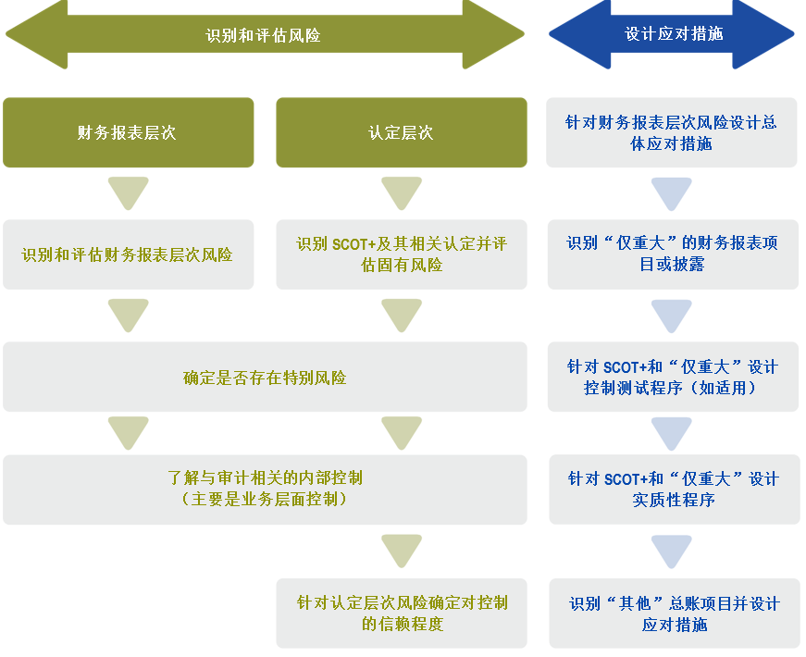
 |  |  |  |  |  |  |  |  |  |  |  |  |  |  |  |  |  |  |  | 关联方循环

2. 分解或汇总财务报表项目
在识别重大交易类别、账户余额和披露时，考虑错报的可能性，以及潜在错报的量级是否会导致重大错报。为了识别重大类别的交易、账户余额和披露，项目组通常先考虑财务报表项目和披露。财务报表项目和披露可能是汇总的或分解的。

为识别重大类别的交易、账户余额和披露，项目组可能： • 汇总财务报表项目（和相关披露），通常在同一财务报表内（例如，汇总长期借款的短期和长期部分）； • 分解财务报表项目（和相关披露）到总分类账账户层次或总分类账账户组（例如，将交易和其他流动应收款项分解为国内交易应收款、外国交易应收款以及其他流动应收款；将不动产、厂场和设备分解为土地和建筑物、机器和设备以及家具和配件；以及将收入分解为不同类别的收入交易）。

当为识别和评估重大错报风险目的而汇总的财务报表项目或总分类账户时，适用下表中所列的原则。

原则 |  | 示例
对于类似的项目，当相关认定是相同的，财务报表项目或总分类账户可以汇总，即使每个相关认定的固有风险或计划的控制信赖程度并不相同 |  | 在下列情况下，汇总财务报表项目或总分类账户： • 对于汇总的财务报表项目或总分类账户，存在和准确性是相关认定 • 对于全部财务报表项目或总分类账户，存在认定的固有风险均较高且准确性认定的固有风险均正常 • 对于汇总的财务报表项目或总分类账户的全部认定都没有计划的控制信赖程度；但是，每个认定的计划的控制信赖程度是不同的（类似于固有风险）

当相关认定不同时，汇总财务报表项目或账户通常是不恰当的，特别是跨越财务报表时。当项目组识别与汇总的财务报表项目或总分类账户相关的所有认定时，哪个认定与哪个财务报表项目或总分类账户相关并不明确。 |  | 在下列情况下，汇总两个财务报表项目或总分类账户： • 对于其中一个财务报表项目或总分类账户，存在是相关认定 • 对于另一个财务报表项目或总分类账户，存在不是相关认定

当对于特定相关认定的固有风险或拟信赖控制程度不同时，汇总财务报表项目或总分类账户是不适当的 |  | 在下列情况下，汇总财务报表项目或总分类账户： • 其中一个财务报表项目或总分类账户的存在认定有较高的固有风险 • 其他财务报表项目或总分类账户的存在认定的固有风险正常 • 对每个财务报表项目或总分类账户所计划的控制信赖程度不同

分解总分类账户是适当的 |  | 当所有负债准备都记录在同一个总分类账户时，将该总分类账户分解为单独的重大类别的交易、账户余额或披露，考虑不同的固有风险和计划的控制信赖程度

3.特别风险
（1）特别风险”，是指注册会计师识别出的符合下列特征之一的重大错报风险： ①由于固有风险因素对错报发生的可能性及重要程度影响较大，注册会计师将固有风险评估为达到或接近固有风险等级的最高级； ②根据其他审计准则的要求，注册会计师应当将其作为特别风险。
（2）所有的舞弊风险都是特别风险；这包括与收入确认和管理层凌驾于内控之上相关的假定舞弊风险。此外，超出被审计单位正常经营范围的重大关联方交易也是特别风险。
特别风险涉及的事项包括但不限于：
(1)舞弊风险（如1141准则的示例）; (2)重大非常规交易（如企业购并、债务重组、非货币性资产交换重大或有事项、持续经营、违反法律法规等）;
(3)重大关联交易; (4)重大判断事项（如重大会计估计、会计政策及其变更）; (5)重大复杂交易; (6)仅通过实质性程序无法应对的重大错报风险（如日常交易采用高度自动化处理）等等。

